상품제안서
브리지스톤 골프공 2022년 TOUR B XS 3피스 하프더즌 (6구, 화이트) | 상품코드: F01749

 |  |  |  |  |  |  | 02-412-0044 | www.easy1.co.kr
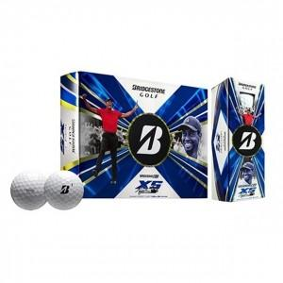 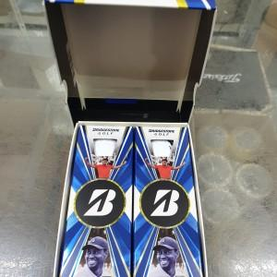

【상세/제작정보】

【인쇄/포장옵션】 | 실크 / 포장지포장

【공급단가】 | 수량 | 30~ | 100~ | 300~ | 500~ | 1,000~
*VAT별도 | 단가 | 31,050원 | 29,900원 | 28,750원 | 27,600원 | 26,910원

【상품 URL】 | https://dev.easy1.co.kr:443/src/goods_detail.php?gdno=1749

